界面&功能
界面相关 |  |  |  |  |  | 功能规则

 | 思维导图
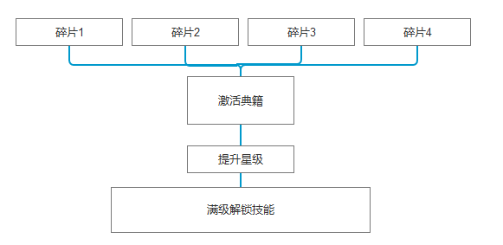
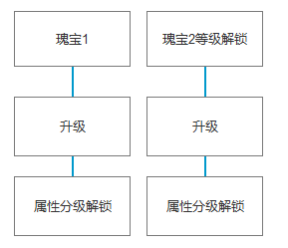

 | 功能入口
 | 主界面点击图标按钮打开。
 | 功能下设两个页签【典籍】【瑰宝】
 | 主界面【当前为示例】
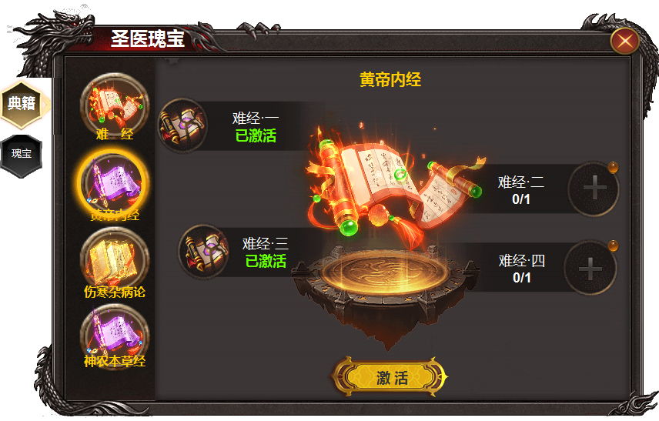
1
9

2
3
5
4
8
6
 |  | 1 | 标题 |  |  | 1 | 标题栏
 |  | 2 | 一级页签 |  |  | 2 | 一级页签级选中状态
 |  |  | ▶ | 有选中状态 |  |  | ▶ | 首次打开默认选中第一个页签，点击页签展开右侧详情。
 |  | 3 | 二级页签 |  |  |  | ▶ | 页签有选中状态。
 |  |  | ▶ | 包含框体，选中状态，icon |  | 3 | 二级页签
 |  | 4 | 框体，icon |  |  |  | ▶ | 打开典籍时，默认选中第一个页签。
 |  | 5 | 名称 |  |  |  | ▶ | 页签有选中状态。
 |  | 6 | 典籍模型特效 |  |  |  | ▶ | 点击页签，右侧展开详情。
 |  | 7 | 按钮 |  |  | 4 | 道具栏
 |  | 8 | 背景底图 |  |  |  | ▶ | 没有道具时，显示底框和需要道具的名称和数量。
 |  | 9 | 关闭按钮 |  |  |  | ▶ | 背包拥有道具时，红点提醒。点击即可装备。数量0/1处变更字体为[已激活]
 |  |  |  |  |  |  | ▶ | 此处道具不可卸下，点击即装配，（类同于拼图游戏。）
 |  |  |  |  |  | 5 | 显示典籍名称
 |  |  |  |  |  | 6 | 道具模型特效
 |  |  |  |  |  | 7 | 激活按钮
7
 |  |  |  |  |  |  | ▶ | 在上述四个道具碎片未装配齐全之前，按钮隐藏，四个碎片全部装配后出现【激活】按钮
 |  |  |  |  |  | 8 | 背景底图
 |  |  |  |  |  |  | ▶ | 书籍下方需做出一个台式的背景。
 |  |  |  |  |  | 9 | 关闭按钮

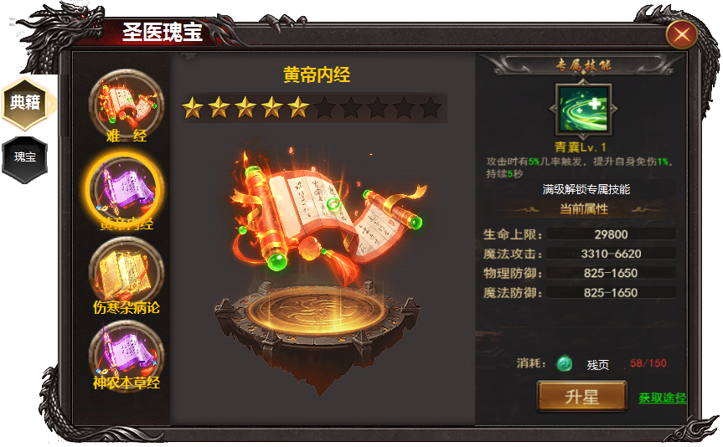
 |  |  |  |  | .

2
1
 |  | 1 | 星星icon及底框 |  |  | 1 | 升星等级
 |  | 2 | 底框，道具框。技能图标， |  |  |  | ▶ | 典籍被激活后页面变化，此时出现升星页面，此处显示升星等级标记，满级为9星
 |  | 3 | 属性栏框体。 |  |  | 2 | 升星详情界面
 |  |  |  |  |  |  | ▶ | 显示技能名称，技能icon，技能效果，升星属性详情，升星消耗，及升星按钮，获取途径。
 |  |  |  |  |  |  | ▶ | 技能名称和icon，升星满级时，解锁技能，icon亮起，解锁之前icon为灰色。（技能没有等级）
 |  |  |  |  |  |  | ▶ | 此处为四个被动技能。解锁即激活。
 |  |  |  |  |  | 3 | 升星操作
 |  |  |  |  |  |  | ▶ | 激活后即显示属性，每提升一次显示升级后属性。
3
 |  |  |  |  |  |  | ▶ | 显示提升星级的消耗，道具icon，及需求数量和背包拥有数量。
 |  |  |  |  |  |  | ▶ | 点击按钮升星，材料不足是弹出tips：材料不足
 |  |  |  |  |  |  | ▶ | 获取途径可跳转至商城和副本。
 |  |  |  |  |  |  | ▶ | 技能解锁后，消耗，获取途径隐藏，按钮变为装配/卸下

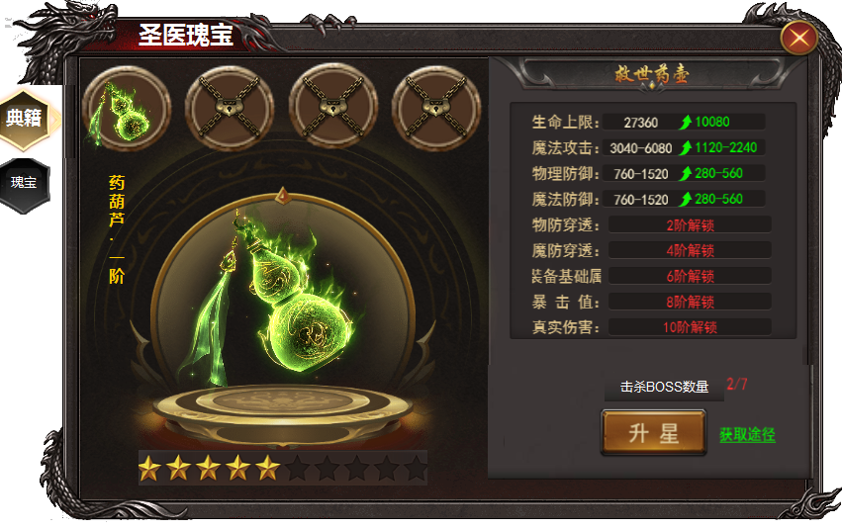
1
3
 |  | 1 | 底框，选中状态，道具iOCN,锁形标记。 |  |  | 1 | 二级页签
 |  | 2 | 道具模型特效，底图。 |  |  |  | ▶ | 有选中状态，点击下方及右侧展开详情。
 |  | 3 | 绿色提升箭头 |  |  |  | ▶ | 瑰宝功能开启时，同时开启第一个瑰宝，其它瑰宝需要等级解锁。等级到达时自动解锁。
 |  |  |  |  |  |  | ▶ | 进入界面时，默认选中第一个瑰宝。
 |  |  |  |  |  | 2 | 瑰宝界面
2
 |  |  |  |  |  |  | ▶ | 显示模型，瑰宝名称和等级，下方有星星同步显示等级。
 |  |  |  |  |  |  | ▶ | 瑰宝共有九级。满级时候显示九阶和九颗星星即可。
 |  |  |  |  |  | 3 | 显示典籍名称
 |  |  |  |  |  |  | ▶ | 显示属性，初始显示2条属性，其它属性根据瑰宝等级解锁。共计六条
 |  |  |  |  |  |  | ▶ | 属性后方显示绿色的箭头，显示为属性提升值
 |  |  |  |  |  | 4 | 提升按钮
 |  |  |  |  |  |  | ▶ | 显示提升等级消耗，道具ICON，按钮和获取途径
4
 |  |  |  |  |  |  | ▶ | 第一个瑰宝提升条件为击败BOSS数量。其它瑰宝消耗材料。
 |  |  |  |  |  |  | ▶ | 点击升星按钮，条件不足时显示：条件不满足

